Sheet1
中山大学附属第一医院防腐木质花箱采购项目报价单
序号 | 产品名称 | 规格/型号（cm） | 单位 | 数量 | 单价（元） | 总价（元） | 备注
1 | 防腐木质花箱 | 75*24*20 | 个 | 331 |  |  | 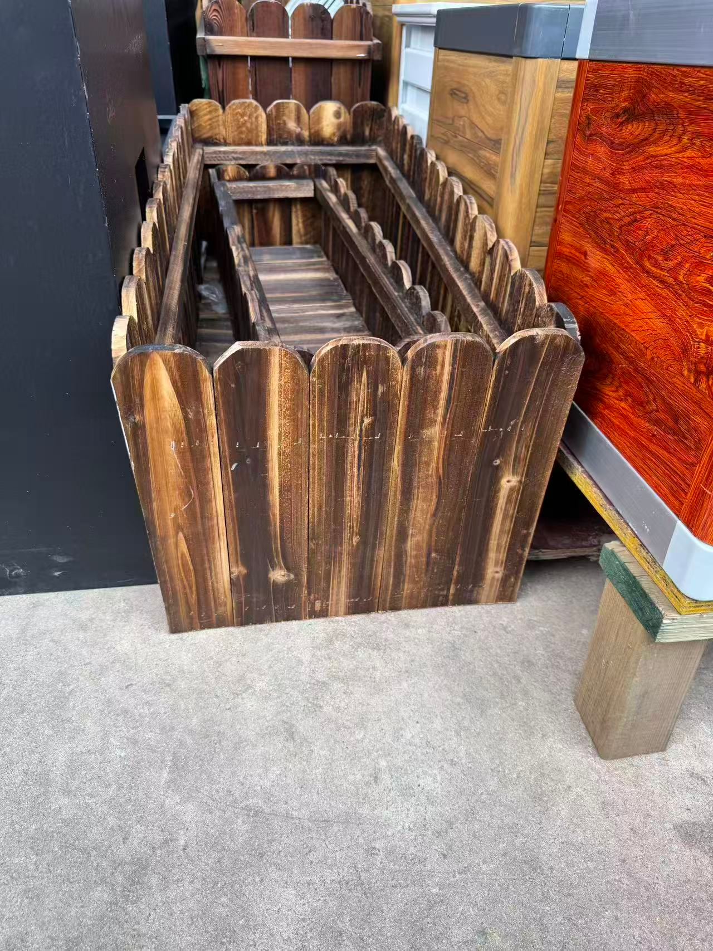
2 | 防腐木质花箱 | 45*24*20 | 个 | 4
3 | 防腐木质花箱 | 52*24*20 | 个 | 2
合计（小写RMB）： |  | 0
合计（大写RMB）： |  | RMB0
说明：以上报价含税及运输；货期：在接到院方送货通知后15天内送到；质保期：一年，自验收签字交付之日起计算。

项目名称：防腐木质花箱采购项目
报价单位： （加盖公章）
联 系 人：
电 话：
日 期：

